Накладная-№3
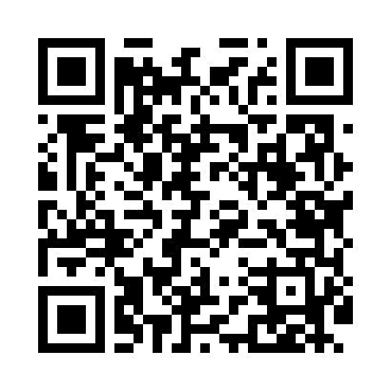
Номер товарно-транспортной накладной: |  |  | Торговый представитель: Kamol aka
Поставщик: Toshkent falcon fly 2 |  |  | Телефон торгового представителя: +998979626299
Дата отгрузки: 15.10.2025 |  |  | Контрагент: Dona zakass
Дата консигнации: |  |  | Адрес:
Доставщик: |  |  | Телефон:
Телефон доставщика:
Время заказа: 15.10.2025 16:00:22
№ | Штрих-код | Название товаров (работ,услуг) | Количество | Количество в кейсе | Цена | Сумма
 |  |  | 14 |  |  | 24.2
1 | 6354080130251 | Деревянный лопатка 35 DB-130-25 | 4 | 4 шт. | 0.90 | 3.60
2 | 6901301000697 | Прихватка силикон перчатки vocen 25*18*4см DB -65-33 | 2 | 2 шт. | 3.40 | 6.80
3 | 6354080130244 | Деревянный лопатка DB-130-24 | 2 | 2 шт. | 2.50 | 5
4 | 6901645309210 | Силикон лопатка Cookstyle DB-9-21 | 4 | 4 шт. | 1 | 4
5 | 6901011524476 | Пластмассовая Подставка для ложок и вилок 803 3 DB-152-447 | 2 | 2 шт. | 2.40 | 4.80
Итого: 24.2$|->UZS: 302,500.00

